検討
2018/7/5 評価用JD
セールス締め日(第4営業日)の夜間バッチ稼動
2018/7/6 第5営業日
6月ランキング実行・仮公開

[PA] Object
Deploy
[PA]夜間バッチ確認
夜間バッチで、締め日にF_A_xxx PRCS_YM=2018/6データが作成されること
締め日以外は、動かないこと
[JD] Night Batch Object
Deploy
[SVP] Object
変更分Deploy
BackEnd | PA Object | 松村 | 5分
 | JD Object | 松村
 | SVP Object | 松村
[PA]Data
2017年上半期ランキング
2017年下半期ランキング
Data | PA 2017年ランキング | 元データ準備：山中 移行：松村
[SVP]Data
2017年上半期支給月数
2017年下半期支給月数
 | SVP 2017年支給月数 | 元データ準備：山中 移行：松村
[PA]Data
F_A_xxx PRCS_YM=2018/5データ
2017/3, 6, 12
 | 2018年上半期2018/05 データ | 松村
[SVP] PowerCenter
Deploy & Retire
PowerCenter | SVP月次処理 Retire SVP支払処理 Deploy | TCS
[PA] Cloud
Deploy & Retire
[PA]稼動確認
2018年パラメータ登録
PRCS_YM=2018/5 で全領域稼動
Cloud | PA必要なJOBのみにしてほしい | TCS
[SVP] Cloud
Deploy & Retire
[SVP]稼動確認
実施しない？
 | SVP必要なJOBのみにしてほしい | TCS
[PA&SVP] Universe
Deploy
[PA&SVP]iPad稼動確認
Universe | PA&SVP | 佐々木
[PA] Report
10 Report Deploy
[PA]レポート確認
2017年ランキング
Report | PA-10 Report | 佐々木
[SVP] Report
2 Report Deploy
[SVP]レポート確認
2017年支給月数
 | SVP-2 Report | 佐々木

Cloud
リリース後の確認手順
Cloudリリース後
 | 確認内容 | Check
 | Informatica Cloudの画面 | PASS | 2018-07-04 | 15:48:00 | PAAで検索したとき、JOBの表示が以下のとおりであること。
 |  |  |  |  |  | <Informatica Cloud (PRD)>
 |  |  |  |  |  | http://ics-jp-harmony.lilly.com/
 |  |  |  |  |  | <Job name>
 |  |  |  |  |  | RUN_PAA_VALIDATIONS
 |  |  |  |  |  | RUN_PAA_JOB

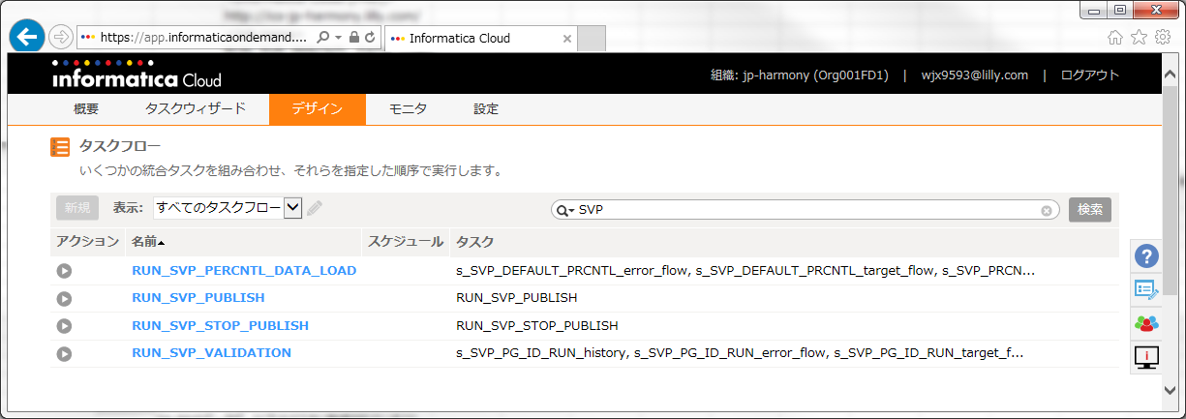
 |  | PASS | 2018-07-04 | 15:50:00 | SVPで検索したとき、JOBの表示が以下のとおりであること。
 |  |  |  |  |  | <Informatica Cloud (PRD)>
 |  |  |  |  |  | http://ics-jp-harmony.lilly.com/
 |  |  |  |  |  | <Job name>
 |  |  |  |  |  | RUN_SVP_PERCNTL_DATA_LOAD
 |  |  |  |  |  | RUN_SVP_VALIDATION
 |  |  |  |  |  | RUN_SVP_PUBLISH
 |  |  |  |  |  | RUN_SVP_STOP_PUBLISH

 | RUN_PAA_VALIDATIONS |  |  |  | 2018年上半期の以下のファイルを、NASフォルダに格納する。
 |  |  |  |  |  | <ファイル格納場所>
 |  |  |  |  |  |  | \\JE3NAS02\group5.grp\DWH_PROJECT\ServiceNow\ChangeRequest\CHG1258962_PA Improvement\06_本番移行データ作成用\06_2018年上半期パラメータ
 |  |  |  |  |  |  | L_TRGT_PRDCT_2018上.csv (rename)→ L_TRGT_PRDCT.csv
 |  |  |  |  |  |  | L_TRGT_PRDCT_GRP_2018上.csv (rename)→ L_TRGT_PRDCT_GRP.csv
 |  |  |  |  |  | <NASフォルダ>
 |  |  |  |  |  |  | \\JE3NAS02\harmony\PA\prd

 |  |  |  |  | Informatica Cloudで、JOBを実行する。
 |  |  |  |  |  | <Informatica Cloud (PRD)>
 |  |  |  |  |  | http://ics-jp-harmony.lilly.com/
 |  |  |  |  |  | <Job name>
 |  |  |  |  |  | RUN_PAA_VALIDATIONS

 |  | FAIL1 | 2018-07-04 | 15:52:00 | 正常に終了すること。
 |  |  |  |  | 74-86のデータが、以下のマスタに登録されていること。
 |  |  |  |  |  | <JDWH_EVAL_OWNER@PRD3650>
 |  | PASS |  |  |  | M_TRGT_PRDCT_GRP_MR
 |  | PASS |  |  |  | M_TRGT_PRDCT_GRP_SD
 |  | PASS |  |  |  | M_TRGT_PRDCT_GRP_SR
 |  | PASS |  |  |  | M_TRGT_PRDCT_MR
 |  | PASS |  |  |  | M_TRGT_PRDCT_SD
 |  | PASS |  |  |  | M_TRGT_PRDCT_SR

 | RUN_SVP_PERCNTL_DATA_LOAD |  |  |  | 2018年上半期の以下のファイルを、NASフォルダに格納する。
 |  |  |  |  |  | <ファイル格納場所>
 |  |  |  |  |  |  | \\JE3NAS02\group5.grp\DWH_PROJECT\ServiceNow\ChangeRequest\CHG1258962_PA Improvement\06_本番移行データ作成用\06_2018年上半期パラメータ
 |  |  |  |  |  |  | SVP_PRCNTL_1_TO_10_2018上.csv (rename)→ SVP_PRCNTL_1_TO_10.csv
 |  |  |  |  |  |  | SVP_DEFAULT_PRCNTL.csv
 |  |  |  |  |  | <NASフォルダ>
 |  |  |  |  |  |  | \\JE3NAS02\harmony\SVP\SVP_PRD

 |  |  |  |  | Informatica Cloudで、JOBを実行する。
 |  |  |  |  |  | <Informatica Cloud (PRD)>
 |  |  |  |  |  |  | http://ics-jp-harmony.lilly.com/
 |  |  |  |  |  | <Job name>
 |  |  |  |  |  |  | RUN_SVP_PERCNTL_DATA_LOAD

 |  | FAIL2 | 2018-07-04 | 16:15:00 | 正常に終了すること。
 |  | PASS |  |  | 62, 66, 68, 71, 75, 81のデータが、以下のマスタに登録されていること。
 |  |  |  |  |  | <JDWH_EVAL_OWNER@PRD3650>
 |  |  |  |  |  |  | SVP_PRCNTL_1_TO_10
 |  | PASS |  |  | デフォルトのランキング層が、以下のマスタに登録されていること。
 |  |  |  |  |  | <JDWH_EVAL_OWNER@PRD3650>
 |  |  |  |  |  |  | SVP_DFLT_PRCNTL

 | RUN_PAA_JOB |  | 2018-07-04 | 16:29:00 | 5月の全領域を実行するため、以下の設定を確認する。
 |  |  |  |  |  | <JDWH_EVAL_OWNER@PRD3650>
 |  |  |  |  |  |  | P_PRCS_SOU=02,03,04,06,07
 |  |  |  |  |  |  | P_PRCS_YM=2018/05/01

 |  |  |  |  | Informatica Cloudで、JOBを実行する。
 |  |  |  |  |  | <Informatica Cloud (PRD)>
 |  |  |  |  |  |  | http://ics-jp-harmony.lilly.com/
 |  |  |  |  |  | <Job name>
 |  |  |  |  |  |  | RUN_PAA_JOB

 |  | PASS |  |  | 正常に終了すること。
 |  | PASS |  |  | ランキングレポートで、LOVの年月が、2018/01-05であること、ランキングが表示されること。
 |  | PASS |  |  | 実績レポートで、データ年月が、2018/01-05であること。

 | RUN_SVP_VALIDATION |  |  |  | 2017年下半期のデータをロードするため、以下のファイルを、NASフォルダに格納する。
 |  |  |  |  |  | <ファイル格納場所>
 |  |  |  |  |  |  | \\JE3NAS02\group5.grp\DWH_PROJECT\ServiceNow\ChangeRequest\CHG1258962_PA Improvement\06_本番移行データ作成用\05_2017年SVP支払いデータ
 |  |  |  |  |  |  | SVP_OUT_OFF_PAA.csv
 |  |  |  |  |  |  | SVP_PG_ID_RUN.csv
 |  |  |  |  |  |  | SVP_EVAL_YEAR_TERM.csv
 |  |  |  |  |  |  | SVP_VOC.csv
 |  |  |  |  |  | <NASフォルダ>
 |  |  |  |  |  |  | \\JE3NAS02\harmony\SVP\SVP_PRD

 |  |  |  |  | Informatica Cloudで、JOBを実行する。
 |  |  |  |  |  | <Informatica Cloud (PRD)>
 |  |  |  |  |  |  | http://ics-jp-harmony.lilly.com/
 |  |  |  |  |  | <Job name>
 |  |  |  |  |  |  | RUN_SVP_VALIDATION

 |  | FAIL3 | 2018-07-04 | 16:40:00 | 正常に終了すること。
 |  | PASS |  |  | SVP_EVAL_YM=2017/06が2103件、2017/12が2065件であること
 |  |  |  |  |  | <JDWH_EVAL_OWNER@PRD3650>
 |  |  |  |  |  |  | SVP_FINAL_OUT_OF_PAA
 |  | PASS |  |  | 支給月数一覧レポートで、2017年下半期のデータが出力されること。
 |  | PASS |  |  | 個人月数HR用レポートで、2017年下半期のデータが出力されないこと。

 | RUN_SVP_PUBLISH |  |  |  | 月数レポートを公開するため、
 |  |  |  |  |  | <Informatica Cloud (PRD)>
 |  |  |  |  |  |  | http://ics-jp-harmony.lilly.com/
 |  |  |  |  |  | <Job name>
 |  |  |  |  |  |  | RUN_SVP_PUBLISH

 |  | PASS |  |  | 正常に終了すること。
 |  | PASS |  |  | 個人月数HR用レポートで、2017年下半期のデータが出力されること。

 | RUN_SVP_STOP_PUBLISH |  |  |  | 月数レポートを公開停止するため、
 |  |  |  |  |  | <Informatica Cloud (PRD)>
 |  |  |  |  |  |  | http://ics-jp-harmony.lilly.com/
 |  |  |  |  |  | <Job name>
 |  |  |  |  |  |  | RUN_SVP_STOP_PUBLISH
 |  | PASS |  |  | 正常に終了すること。
 |  | PASS |  |  | 個人月数HR用レポートで、2017年下半期のデータが出力されないこと。

 | レポート公開しておく |  |  |  | 月数レポートを公開するため、
 |  |  |  |  |  | <Informatica Cloud (PRD)>
 |  |  |  |  |  |  | http://ics-jp-harmony.lilly.com/
 |  |  |  |  |  | <Job name>
 |  |  |  |  |  |  | RUN_SVP_PUBLISH
 |  | PASS |  |  | 正常に終了すること。
 |  | FAIL4 |  |  | 個人月数HR用レポートで、2017年下半期のデータが出力されること。

 | Notification Mailのあて先の設定について | メンバー追加の方法は？
 |  | PA:メンバー追加
 |  | 横山さん、永澤さん、佐々木さん？
 |  | SVP:メンバー追加
 |  | 市川さん、永澤さん、佐々木さん？

FAIL
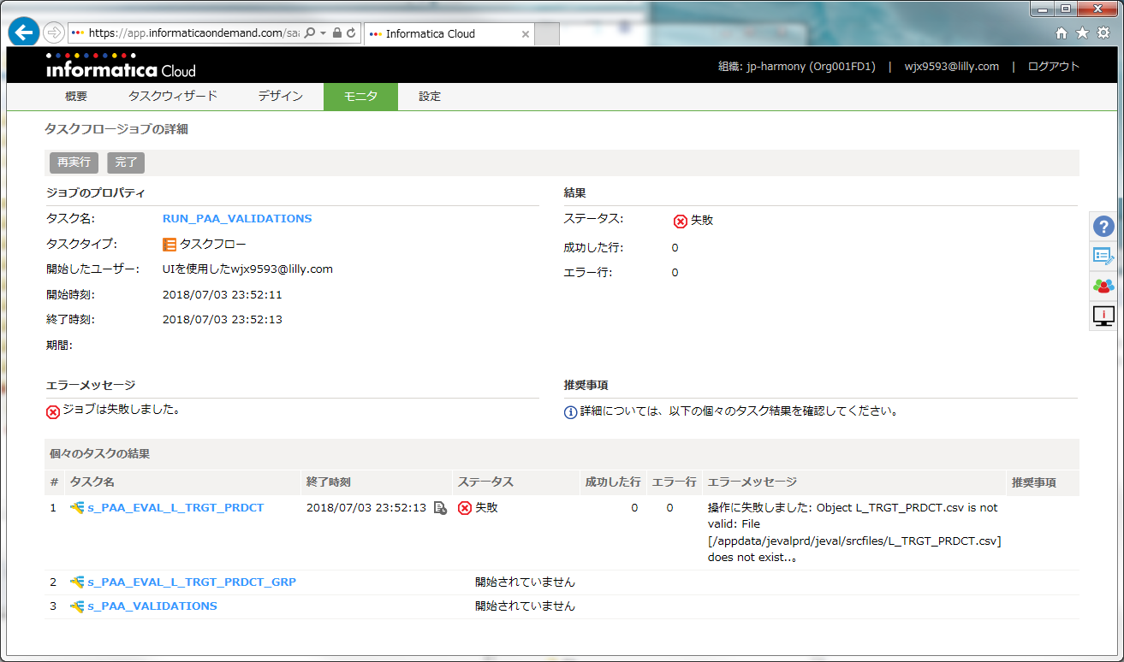
FAIL1 | RUN_PAA_VALIDATIONS | NASフォルダの設定間違い？
 |  | ↑FTPがらみは、１回目は
 |  | エラーになると言っている・・・

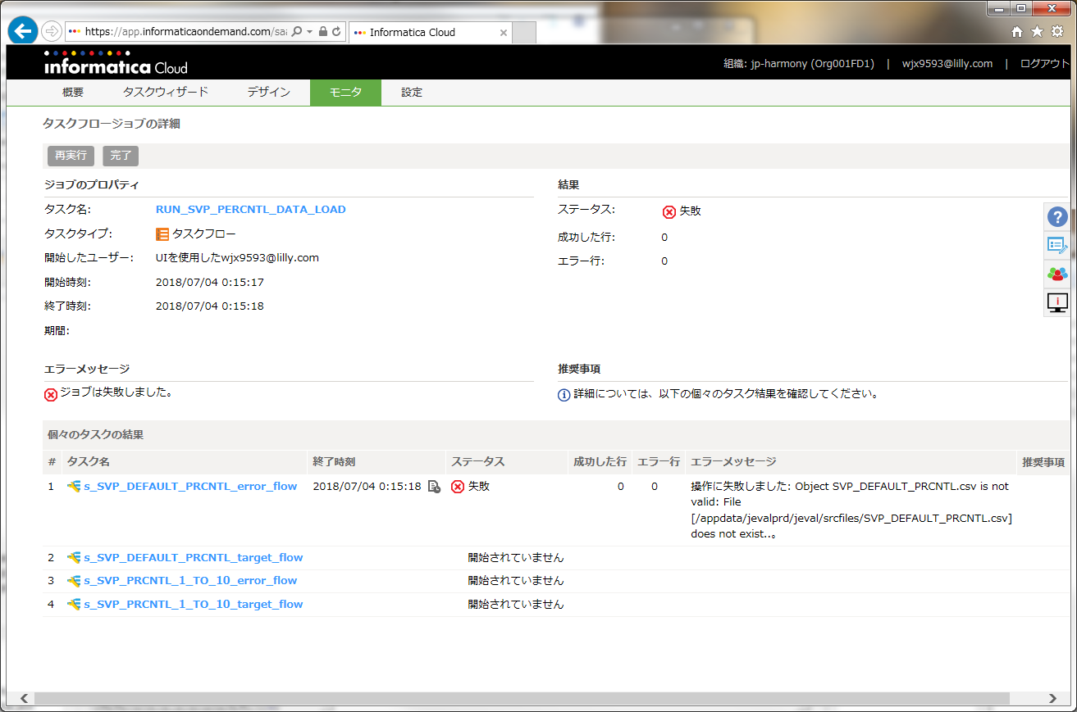
FAIL2 | RUN_SVP_PERCNTL_DATA_LOAD | NASフォルダの設定間違い？
 |  | ↑FTPがらみは、１回目は
 |  | エラーになると言っている・・・

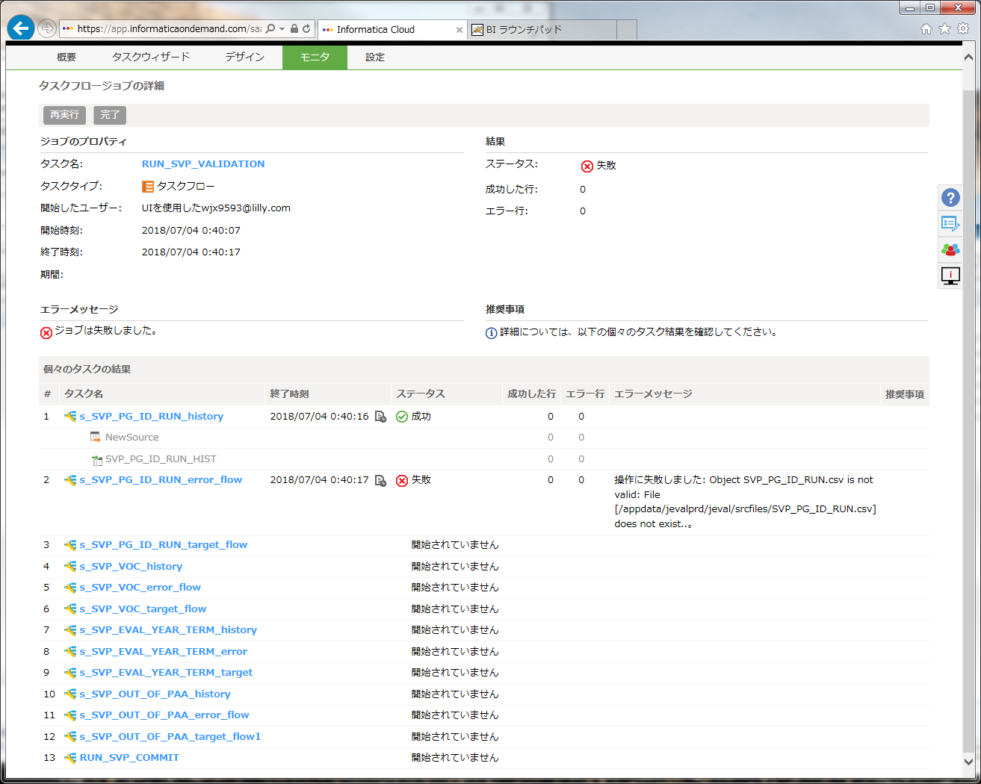
FAIL3 | RUN_SVP_VALIDATION | FTPがらみかと思ったが、
 |  | ３回同じところでエラー

FAIL4 | レポート公開しておく
 | RUN_SVP_PUBLISH | レポートが公開されなかった

Cloud移行テスト時
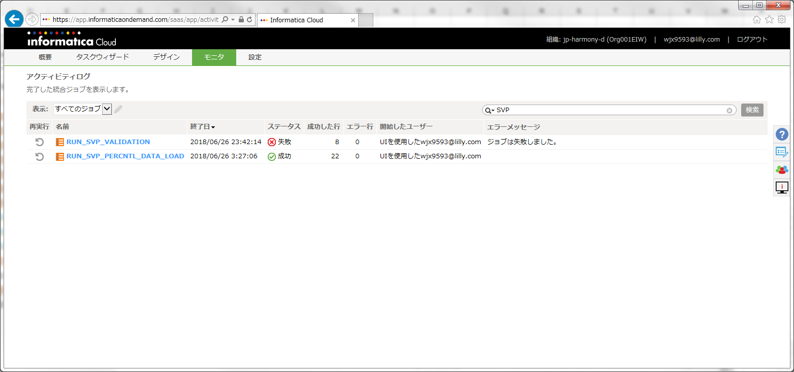
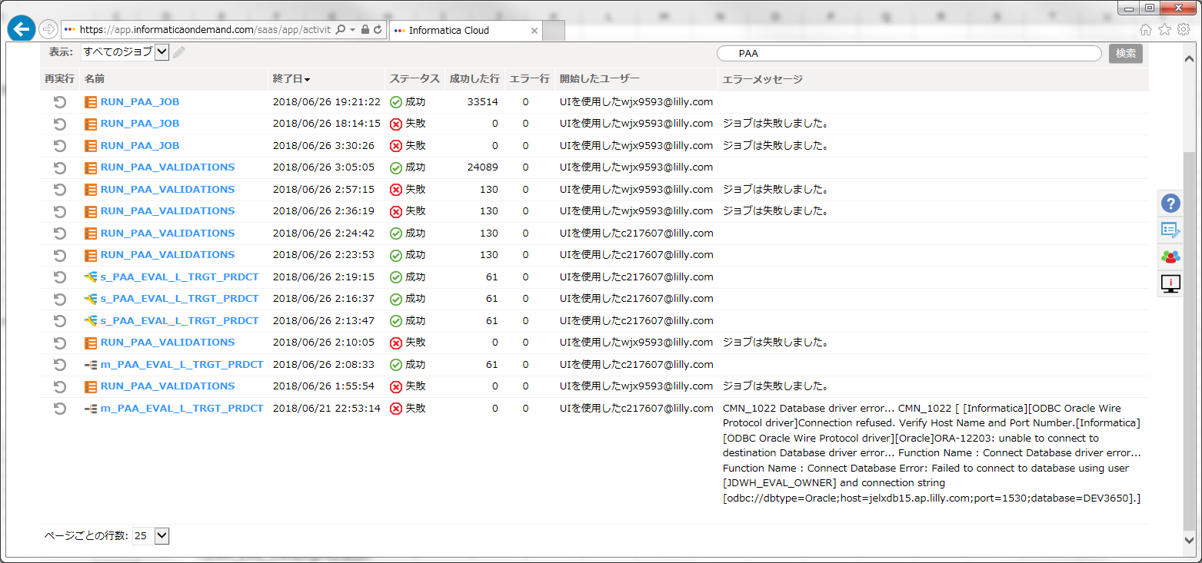

 |  | CMN_1949 Error: [Pre/Post Session Command] Process id 59348. The shell command failed with exit code 3.

 |  | CMN_1949 Error: [Pre/Post Session Command] Process id 37117. The shell command failed with exit code 3.

 |  | 操作に失敗しました: Object test is not valid: Header line does not exist..。

 |  | RR_4035 SQL Error [ FnName: Execute -- [Informatica][ODBC Oracle Wire Protocol driver][Oracle]ORA-00980: synonym translation is no longer valid].

 |  | WRT_8229 Database errors occurred: FnName: Execute -- [Informatica][ODBC Oracle Wire Protocol driver][Oracle]ORA-01400: cannot insert NULL into ("JDWH_EVAL_OWNER"."L_TRGT_PRDCT"."PRDCT") FnName: Execute -- [DataDirect][ODBC lib] Function sequence error

 |  | WRT_8229 Database errors occurred: FnName: Execute -- [Informatica][ODBC Oracle Wire Protocol driver][Oracle]ORA-01400: cannot insert NULL into ("JDWH_EVAL_OWNER"."L_TRGT_PRDCT"."PRDCT") FnName: Execute -- [DataDirect][ODBC lib] Function sequence error

RUN_SVP_VALIDATION | The job got failed due to synonym not present in JDWH_EVAL_INF_USER@IMA3650 for M_RNKNG_GRP table.
 | Please create synonym for table M_RNKNG_GRP in JDWH_EVAL_INF_USER@IMA3650 and run the process again.

 | Warning
 | WRT_8229 Database errors occurred: FnName: Execute -- [Informatica][ODBC Oracle Wire Protocol driver][Oracle]ORA-00001: unique constraint (JDWH_EVAL_OWNER.SVP_PG_ID_RUN_HIST_PK) violated FnName: Execute -- [DataDirect][ODBC lib] Function sequence error

検討 (2)
2018/7/5 評価用JD
セールス締め日(第4営業日)の夜間バッチ稼動
2018/7/6 第5営業日
6月ランキング実行・仮公開

[PA] Object
Deploy
[PA]夜間バッチ確認
夜間バッチで、締め日にF_A_xxx PRCS_YM=2018/6データが作成されること
締め日以外は、動かないこと
[JD] Night Batch Object
Deploy
[SVP] Object
変更分Deploy
BackEnd | PA Object | 松村 | 5分
 | JD Object | 松村
 | SVP Object | 松村
[PA]Data
2017年上半期ランキング
2017年下半期ランキング
Data | PA 2017年ランキング | 元データ準備：山中 移行：松村
[SVP]Data
2017年上半期支給月数
2017年下半期支給月数
 | SVP 2017年支給月数 | 元データ準備：山中 移行：松村
[PA]Data
F_A_xxx PRCS_YM=2018/5データ
2017/3, 6, 12
 | 2018年上半期2018/05 データ | 松村
[PA] Cloud
Deploy & Retire
[PA]稼動確認
2018年パラメータ登録
PRCS_YM=2018/5 で全領域稼動
Cloud | PA必要なJOBのみにしてほしい | TCS
[SVP] Cloud
Deploy & Retire
[SVP]稼動確認
実施しない？
 | SVP必要なJOBのみにしてほしい | TCS
[PA] PowerCenter
Retire
PowerCenter | PA Retire | TCS
[SVP] PowerCenter
Deploy & Retire
 | SVP月次処理 Retire SVP支払処理 Deploy | TCS
[PA&SVP] Universe
Deploy
Universe | PA&SVP | 佐々木
[PA] Report
10 Report Deploy
[PA]レポート確認
2017年ランキング
Report | PA-10 Report | 佐々木
[SVP] Report
2 Report Deploy
[SVP]レポート確認
2017年支給月数
 | SVP-2 Report | 佐々木

